CollectiveAccess
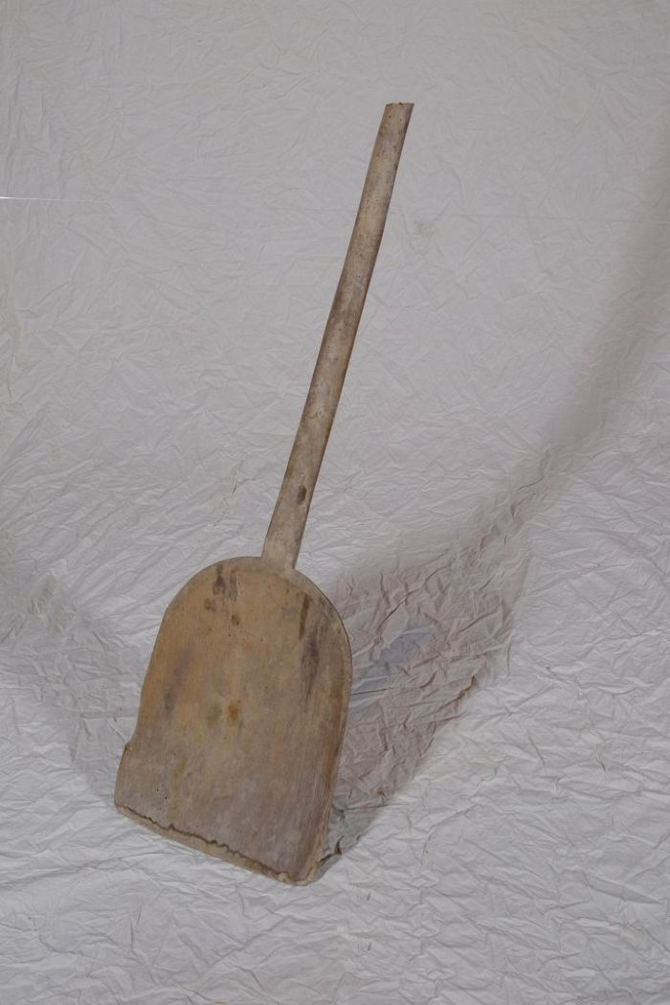
Image | Object | Description | Date
 | Korn- und Wurfschaufel (A1214) | Die Kornschaufel, auch als Wurfschaufel bezeichnet, wurde benutzt, um gedroschenes Getreide gegen den Wind aufzuwerfen. Dadurch wurde es von der Spreu gereinigt.

